Ejercicio 1
Ejercicio 1:

Un estudio está investigando la relación entre la presión arterial sistólica y la edad en una muestra de pacientes adultos.
La presión arterial sistólica (PAS) es un indicador clave de la salud cardiovascular y se quiere evaluar si la edad del paciente
puede predecir la presión arterial sistólica. Para cada paciente, se ha registrado: Edad (en años) y la Presión arterial sistólica (en mmHg)

Edad (años) | Presión arterial sistólica (mmHg)
30 | 120
45 | 130
50 | 135
60 | 145
70 | 155

Variable indepediente (x): | edad
Variable dependiente (y): | presion arterial sistolica

1. Trace un diagrama de dispersión y la recta de ajuste.

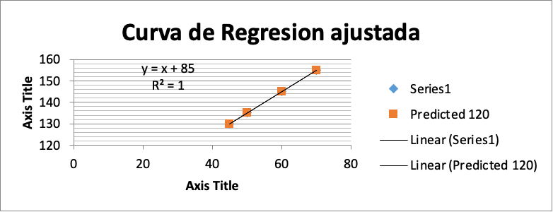

2. Construya un modelo de regresión lineal simple para predecir la presión arterial sistólica en función de la edad del paciente. |  |  |  | Regression Statistics
 |  |  |  | Multiple R | 1
 |  |  |  | R Square | 1
y=85+1x Corresponde a la ecuacion predictora del modelo de regrecion lineal |  |  |  | Adjusted R Square | 1
 |  |  |  | Standard Error | 0
 |  |  |  | Observations | 4

3. Interprete los coeficientes de correlación y de determinación en el contexto del problema |  |  |  |  | Coefficients | Standard Error | t Stat | P-value | Lower 95% | Upper 95% | Lower 95.0% | Upper 95.0%
 |  |  |  | Intercept | 85 | 0 | 65535 | #NUM! | 85 | 85 | 85 | 85
 |  |  |  | 30 | 1 | 0 | 65535 | #NUM! | 1 | 1 | 1 | 1
Multiple R | 1 |  |  | y=85+1x
R Square | 1

 |  |  |  | RESIDUAL OUTPUT
4. Evalué la calidad del ajuste del modelo.
 |  |  |  | Observation | Predicted 120 | Residuals | Standard Residuals
 |  |  |  | 1 | 130 | 0 | 65535
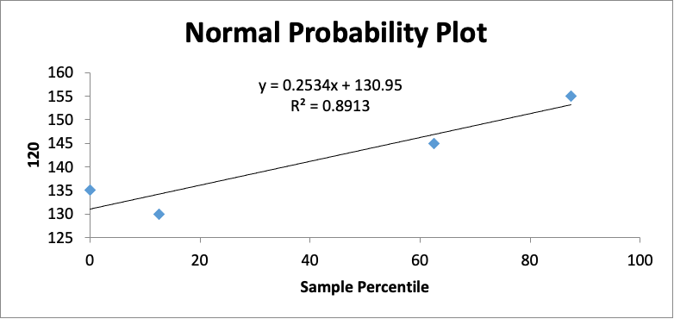
 |  | PROBABILITY OUTPUT |  | 2 | 135 | 0 | 65535
 |  |  |  | 3 | 145 | 0 | 65535
 |  | Percentile | 120 | 4 | 155 | 0 | 65535
 |  | 12.5 | 130
 |  | #NUM! | 135
 |  | 62.5 | 145
 |  | 87.5 | 155

5. ¿Cuál sería la presión arterial sistólica de un paciente de 65 años?

y=85+1x

y=85+1*(65) | 150

el nivel de presion arterial con el modelo estiamdo de un paciente de 65 años es de un 150

Ejercicio 2
Ventas sabado a domingo Gráfico de los residuales
El gerente general de ventas planea transmitir un comercial de una cámara digital en estaciones de televisión locales antes del periodo de ventas que empezará el sábado y terminará el domingo. Planea obtener la información de las ventas de la cámara digital durante el sábado y el domingo en las diversas tiendas y compararlas con el número de veces que se transmitió el anuncio en las estaciones de televisión. El propósito es determinar si hay alguna relación entre el número de veces que se transmitió el anuncio y las ventas de cámaras digitales.

 |  |  | Ubicación | Números de transmisiones | Ventas sabado a domingo
 |  |  | Providence | 4 | 15 | Variable indepediente (x): | Ventas sabado a domingo | Resumen
 |  |  | Springfield | 2 | 8 | Variable dependiente (y): | Números de transmisiones
 |  |  | New Haven | 5 | 21 |  |  | Estadísticas de la regresión
 |  |  | Boston | 6 | 24 |  |  | Coeficiente de correlación múltiple | 0.92951600309
 |  |  | Hartford | 3 | 17 |  |  | Coeficiente de determinación R^2 | 0.864
 |  |  |  |  |  |  |  | R^2 ajustado | 0.81866666667
 |  |  |  |  |  |  |  | Error típico | 0.67330032922
1. Trace un diagrama de dispersión y la recta de ajuste. |  |  |  |  |  |  |  | Observaciones | 5

Ventas sabado a domingo Curva de regresión ajustada
 |  |  |  |  |  |  |  | ANÁLISIS DE VARIANZA
 |  |  |  |  |  |  |  |  | Grados de libertad | Suma de cuadrados | Promedio de los cuadrados | F | Valor crítico de F
 |  |  |  |  |  |  |  | Regresión | 1 | 8.64 | 8.64 | 19.058823529 | 0.022224088733
 |  |  |  |  |  |  |  | Residuos | 3 | 1.36 | 0.45333333333
 |  |  |  |  |  |  |  | Total | 4 | 10

 |  |  |  |  |  |  |  |  | Coeficientes | Error típico | Estadístico t | Probabilidad | Inferior 95% | Superior 95% | Inferior 95,0% | Superior 95,0%
 |  |  |  |  |  |  |  | Intercepción | -0.08 | 0.98188028236 | -0.081476328059 | 0.94019450751 | -3.2047812768 | 3.0447812768 | -3.2047812768 | 3.0447812768
 |  |  |  |  |  |  |  | Ventas sabado a domingo | 0.24 | 0.054974741675 | 4.3656412507 | 0.022224088733 | 0.065045836473 | 0.41495416353 | 0.065045836473 | 0.41495416353

 |  |  |  |  |  |  |  | y=-0,08+0,24X

 |  |  |  |  |  |  |  | Análisis de los residuales |  |  |  |  | Resultados de datos de probabilidad
2. Desarrolle un modelo de regresión para predecir de la venta de las cámaras digitales en función del número de veces que se transmitió el anuncio.
 |  |  |  |  |  |  |  | Observación | Pronóstico Números de transmisiones | Residuos | Residuos estándares |  | Percentil | Números de transmisiones
 | y=-0,08+0,24X |  |  |  |  |  |  | 1 | 3.52 | 0.48 | 0.82319320868 |  | 10 | 2
 |  |  |  |  |  |  |  | 2 | 1.84 | 0.16 | 0.27439773623 |  | 30 | 3
3. Interprete los coeficientes de correlación y de determinación en el contexto del problema. |  |  |  |  |  |  |  | 3 | 4.96 | 0.04 | 0.068599434057 |  | 50 | 4
Coeficiente de correlación múltiple | 0.92951600309 | Existe una muy buena correlación entre las transmisiones y las ventas |  |  |  |  |  | 4 | 5.68 | 0.32 | 0.54879547246 |  | 70 | 5
Coeficiente de determinación R^2 | 0.864 | Existe una adecuado control de no variabilidad en el modelo |  |  |  |  |  | 5 | 4 | -1 | -1.7149858514 |  | 90 | 6

4. Evalué la calidad del ajuste del modelo.

Gráfico de probabilidad normal
 |  |  |  | Percentil | Números de transmisiones | Se presenta una calidad adecuada en el modelo con su comportamiento de normalidad.
 |  |  |  | 10 | 2
 |  |  |  | 30 | 3
 |  |  |  | 50 | 4
 |  |  |  | 70 | 5
 |  |  |  | 90 | 6

7. ¿Cuál sería la cantidad de ventas realizadas si se realizan 8 trasmisiones

y=-0,08+0,24X
8=-0,8+0,24*X
33.666666667 | La cantidad de ventas realizadas si se realizan 8 transmisiones es de un estimado de 34

Ejercicio 3
El departamento de producción de Celltronics International desea explorar la relación entre el número de empleados que trabajan en una línea de ensamblado parcial y la cantidad de unidades producida. Como experimento, se asignó a dos empleados al ensamblado parcial. Su desempeño fue de 15 productos durante un periodo de una hora. Después, cuatro empleados hicieron los ensamblados y su número fue de 25 durante un periodo de una hora. El conjunto completo de observaciones se muestra a continuación

 | Número de ensambladores | Produccion en una hora
 | 2 | 15
 | 4 | 25
 | 1 | 10
 | 5 | 40
 | 3 | 30

 | 1. Trace un diagrama de dispersión y la recta de ajuste.

 | 2. Desarrolle un modelo de regresión para predecir el nivel de producción

 | Dado | y = bx + a

 | La ecuación de regresión propuesta es |  | y = 7x + 3 | donde | b=7 es la pendiente (el incremento en la producción por cada ensamblador adicional).
 |  |  |  |  | a=3 es la intersección (el valor de la producción cuando no hay ensambladores).

 | 3.Interprete los coeficientes de correlación y de determinación en el contexto del problema.

 |  | Intersección a: Representa la producción cuando el número de ensambladores es 0, lo cual sería 3 unidades. Esto podría interpretarse como una producción base o mínima.
 |  | Pendiente b: Indica que por cada ensamblador adicional, la producción aumenta en 7 unidades.

 | 4. Evalué la calidad del ajuste del modelo.

 |  | R^2 cercano a 1: Buen ajuste.
 |  | R^2 cercano a 0: Mal ajuste.

 |  | En este caso R^2 = 0.86

 |  | Lo que indica que el 86% de la variabilidad en la producción puede explicarse por el número de ensambladores. Esto sugiere un buen ajuste del modelo.

 | 5. ¿Cuál sería la cantidad de ventas realizadas si se realizan 8 trasmisiones?

 |  | y = 7x + 3

 |  | y = 7*8 + 3

 |  | y= 59

 |  | Esto significa que con 8 ensambladores, se espera una producción de 59 unidades.

Ejercicio 4
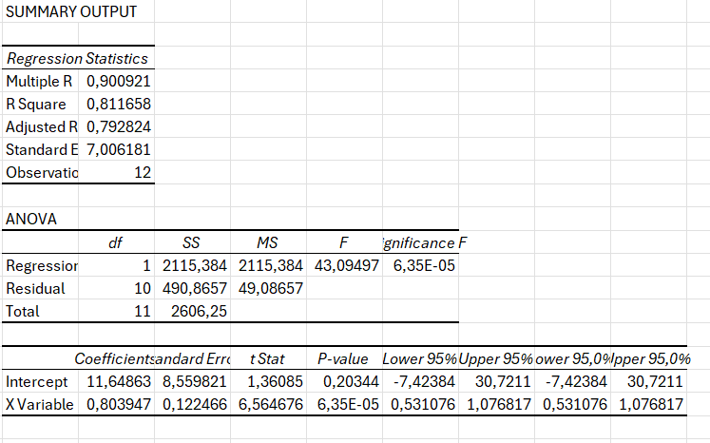
En un experimento se ha tratado de medir la relación entre el porcentaje de frecuencia cardíaca
de reserva (%HRR) y el máximo volumen de oxígeno en la sangre (medido como %VO2 máximo)
en deportistas. En un grupo de 12 deportistas que se ejercitó en el escalador elíptico se obtuvieron
los siguientes resultados

 |  | %HRR | %VO2
 |  | 50 | 55
 |  | 55 | 50
 |  | 60 | 65
 |  | 65 | 75
 |  | 70 | 75
 |  | 75 | 60
 |  | 90 | 95
 |  | 45 | 40
 |  | 80 | 90
 |  | 75 | 80
 |  | 85 | 80
 |  | 45 | 50

 | Trace un diagrama de dispersión y la recta de ajuste

 | Determine la ecuación de regresión que permita predecir el nivel de HRR según el nivel de VO2
 | 3. Interprete los coeficientes de correlación y de determinación en el
 | contexto del problema.
 | 4. Evalué la calidad del ajuste del modelo.
 | 5. Estime el nivel de VO2 y la frecuencia cardica de reserva es de 80

Ejercicio 5
La tabla presenta los reportes de ventas anuales y los años de experiencia de 10
vendedores de una prestigiosa empresa.

Años de Experiencia | Ventas (miles $/año)
1 | 80
3 | 97
4 | 92
4 | 102
6 | 103
8 | 111
10 | 119 |  |  |  | SUMMARY OUTPUT
10 | 123
11 | 117 |  |  |  | Regression Statistics
13 | 136 |  |  |  | Multiple R | 0.964565
 |  |  |  |  | R Square | 0.930385
 |  |  |  |  | Adjusted R Square | 0.921683
1. Trace un diagrama de dispersión y la recta de ajuste. |  |  |  |  | Standard Error | 4.609772
 |  |  |  |  | Observations | 10
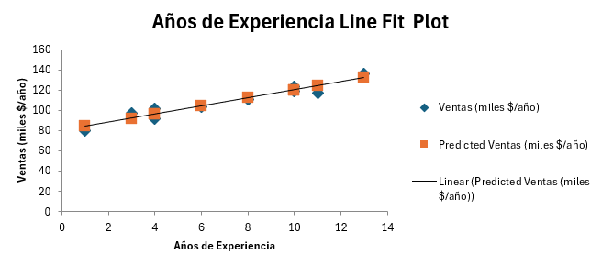
 |  |  |  |  | ANOVA
 |  |  |  |  |  | df | SS | MS | F | Significance F
 |  |  |  |  | Regression | 1 | 2272 | 2272 | 106.9176 | 6.61E-06
 |  |  |  |  | Residual | 8 | 170 | 21.25
 |  |  |  |  | Total | 9 | 2442

 |  |  |  |  |  | Coefficients | Standard Error | t Stat | P-value | Lower 95% | Upper 95% | Lower 95.0% | Upper 95.0%
 |  |  |  |  | Intercept | 80 | 3.075345 | 26.01334 | 5.12E-09 | 72.90824 | 87.09176 | 72.90824 | 87.09176
 |  |  |  |  | Años de Experiencia | 4 | 0.386843 | 10.3401 | 6.61E-06 | 3.107937 | 4.892063 | 3.107937 | 4.892063
 |  |  |  |  | Y=80+4X

 |  |  |  |  | RESIDUAL OUTPUT |  |  |  |  | PROBABILITY OUTPUT
2. Establezca e interprete la ecuación de regresión que permita predecir las ventas con base en la
experiencia del vendedor. |  |  |  |  | Observation | Predicted Ventas (miles $/año) | Residuals | Standard Residuals |  | Percentile | Ventas (miles $/año)
 |  |  |  |  | 1 | 84 | -4 | -0.92036 |  | 5 | 80
 | Y=80+4X | Ecuación predictora del Modelo de Regresión Lineal |  |  | 2 | 92 | 5 | 1.150447 |  | 15 | 92
 |  |  |  |  | 3 | 96 | -4 | -0.92036 |  | 25 | 97
 |  |  |  |  | 4 | 96 | 6 | 1.380537 |  | 35 | 102
 |  |  |  |  | 5 | 104 | -1 | -0.23009 |  | 45 | 103
3. Interprete los coeficientes de correlación y de determinación en el |  |  |  |  | 6 | 112 | -1 | -0.23009 |  | 55 | 111
contexto del problema. |  |  |  |  | 7 | 120 | -1 | -0.23009 |  | 65 | 117
 |  |  |  |  | 8 | 120 | 3 | 0.690268 |  | 75 | 119
Multiple R | 0.964564633 |  | 96.46% |  | 9 | 124 | -7 | -1.61063 |  | 85 | 123
R Square | 0.93038493 |  | 93.04% |  | 10 | 132 | 4 | 0.920358 |  | 95 | 136

Entre los años de experiencia y las ventas, existe una fuerte correlación de 96.46%.
Al realizar el ajuste del Coeficiente de correlación, se sigue manteniendo la fuerte correlación

4. Evalué la calidad del ajuste del modelo.

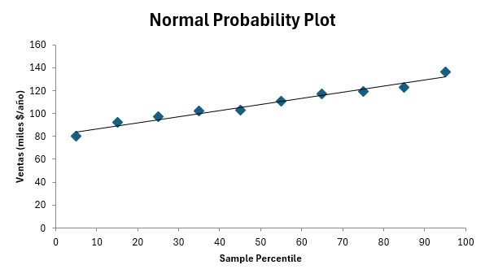
 |  |  |  | El modelo presenta una muy buena calidad de predicción, con poca variabilidad en los puntos de la gráfica.
 |  |  |  | El primer y último punto son los que más se desvían del modelo y tal vez requieran de una segunda evaluación

5. Estime las ventas de un vendedor con 7,5 años de experiencia.

 | Y=80+4X

 | Y=80+4*(7.5) | 110

 | Las ventas estimadas de un vendedor con 7.5 años de experiencia es de $100,000 al año

